İstatistiksel Özet
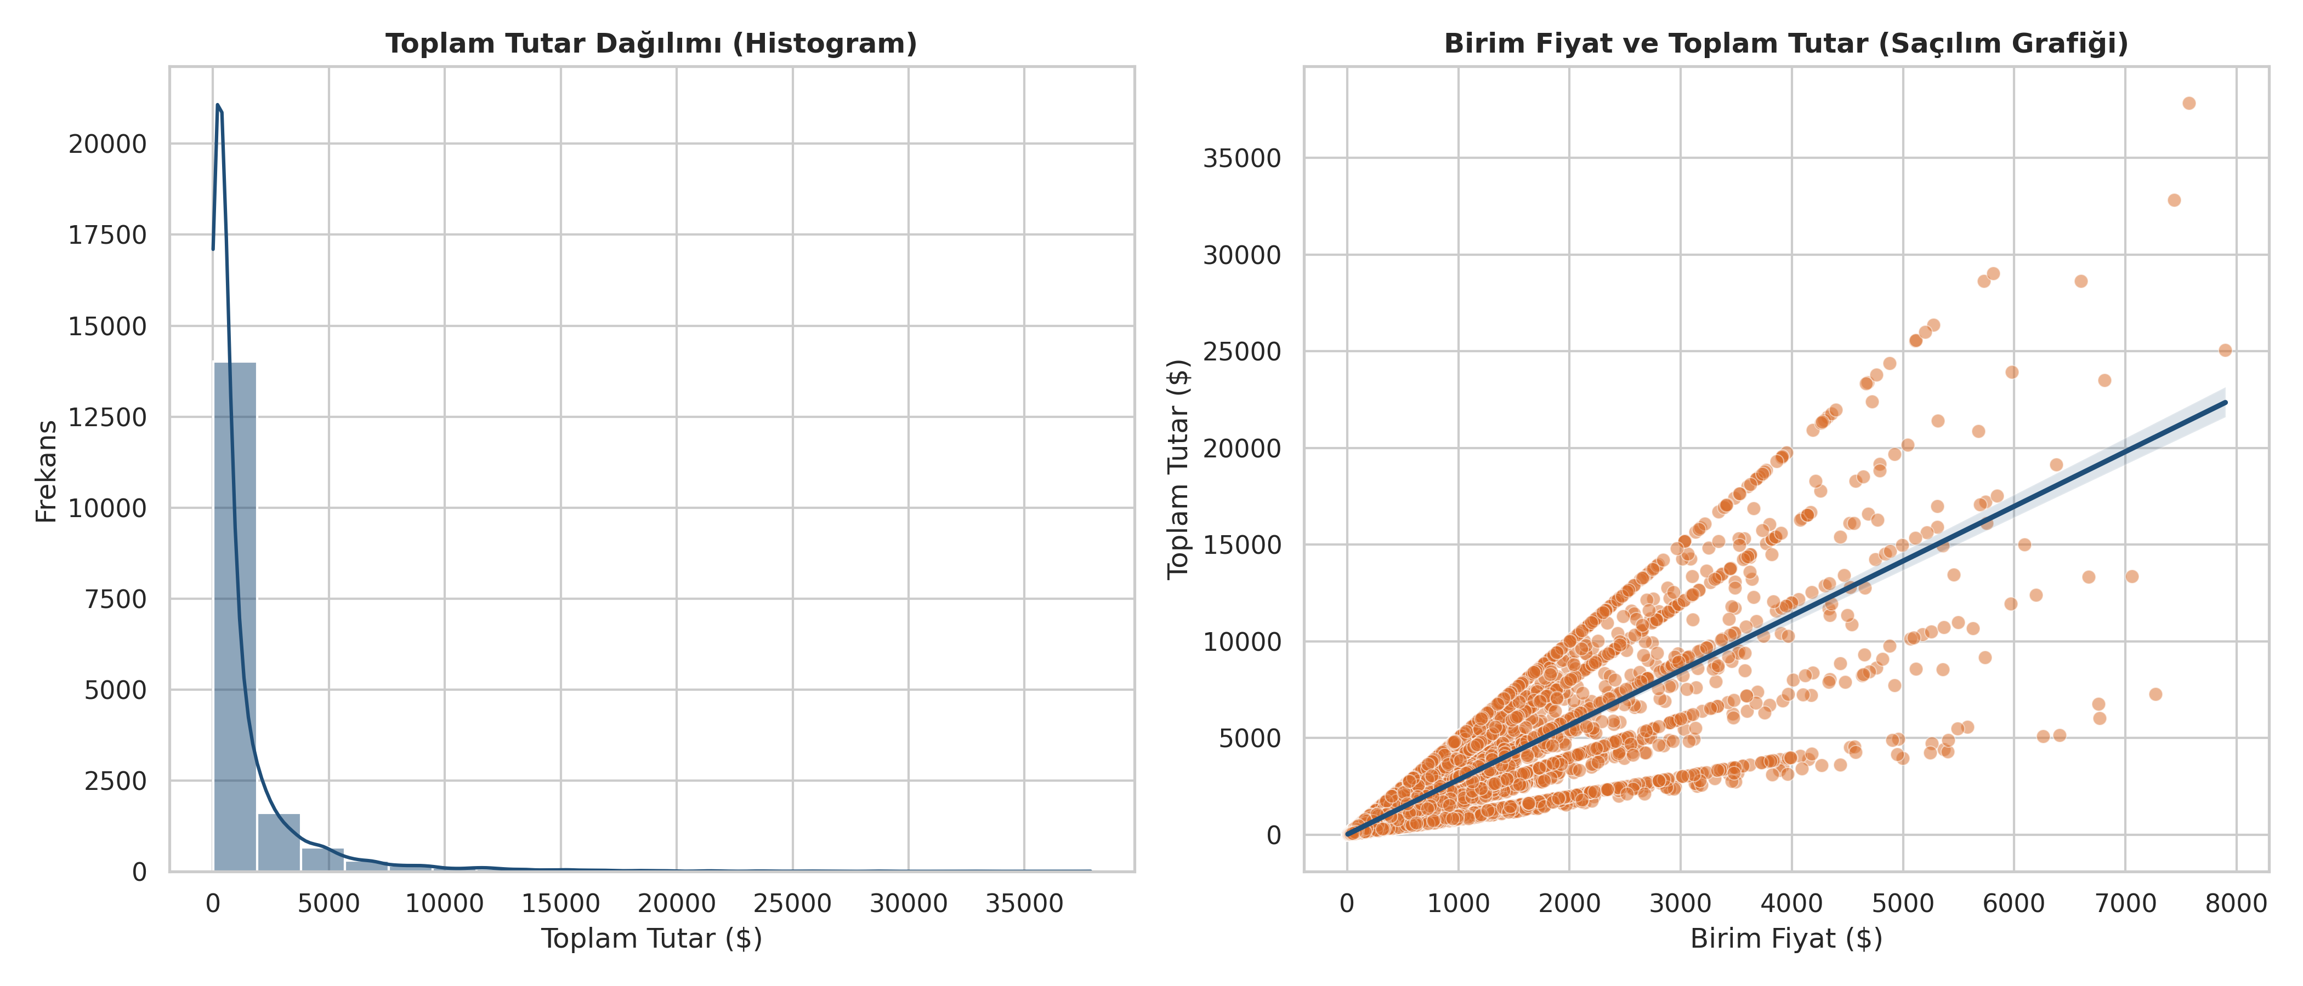
Temel İstatistiksel Veri Analizi ve Görselleştirme

Değişken | Gözlem Sayısı (N) | Ortalama (Mean) | Medyan | Standart Sapma | Minimum | Maksimum
Age | 17,049 | 34.92 | 35.02 | 11.02 | 18.02 | 75.02
Unit_Price | 17,049 | 447.92 | 174.72 | 722.32 | 5.12 | 7,900.02
Quantity | 17,049 | 3.02 | 3.02 | 1.42 | 1.02 | 5.02
Discount_Amount | 17,049 | 69.82 | 0.02 | 240.72 | 0.02 | 6,538.32
Total_Amount | 17,049 | 1,277.42 | 455.92 | 2,358.42 | 6.22 | 37,852.12
Session_Duration_Minutes | 17,049 | 14.52 | 15.02 | 2.92 | 4.02 | 26.02
Pages_Viewed | 17,049 | 9.02 | 9.02 | 2.32 | 1.02 | 18.02
Delivery_Time_Days | 17,049 | 6.52 | 6.02 | 3.52 | 1.02 | 25.02
Customer_Rating | 17,049 | 3.92 | 4.02 | 1.12 | 1.02 | 5.02

